2001_BDC模板
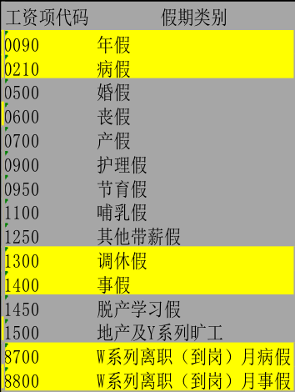
姓名 | SAP编号 | 开始日期 | 结束日期 | 子信息类型(代码) | 缺勤时数(小时) | 备注 | 管理中心 | 部门
{{!fe: data t.name | t.sap | t.startDate | t.endDate | t.type | t.countTime | t.description | t.companyName | t.departmentName}}

